상품제안서
톡톡 주방 선물세트 16호 | 상품코드: S45404

 |  |  |  |  |  |  | 02-713-8555 | www.synergygift.co.kr
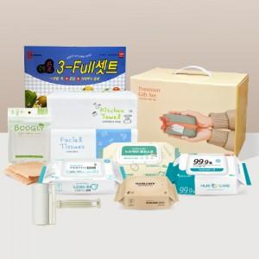

【상세/제작정보】 | <p><span style="font-size: 14pt;">※ 재고&nbsp;</span><span style="font-size: 14pt;">상황에 따라 제품의 브랜드가 변경될 수 있습니다.</span>​</p>

【인쇄/포장옵션】 | 스티커 / 포장불가능

【공급단가】 | 수량 | 30~ | 100~ | 300~ | 1,000~ | 3,000~
*VAT별도 | 단가 | 11,830원 | 11,280원 | 10,730원 | 10,370원 | 10,100원

【상품 URL】 | https://www.synergygift.co.kr:443/src/goods_detail.php?gdno=45404

